待开票指令
待开票指令 | 开票申请展示
通过QQ发送开票清单
通过邮件发送开票资料 | 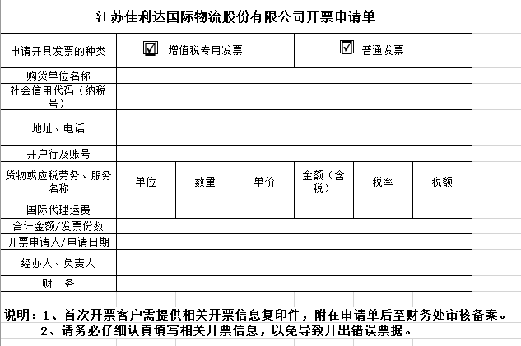
通过线下报销单及发票下达开票指令 | 